Sheet1
序号 | 图片 | 产品属性 | 首次拿货量（套） | 不含税含运价格（RMB） | 收税点 | 重量kg | 产品材质 | 内盒尺寸 | 包装方式 | 交期 | 材质 | 备注 | 售价$ | 链接E | 链接A | E | A | 售价 | 利润 | 链接
 | 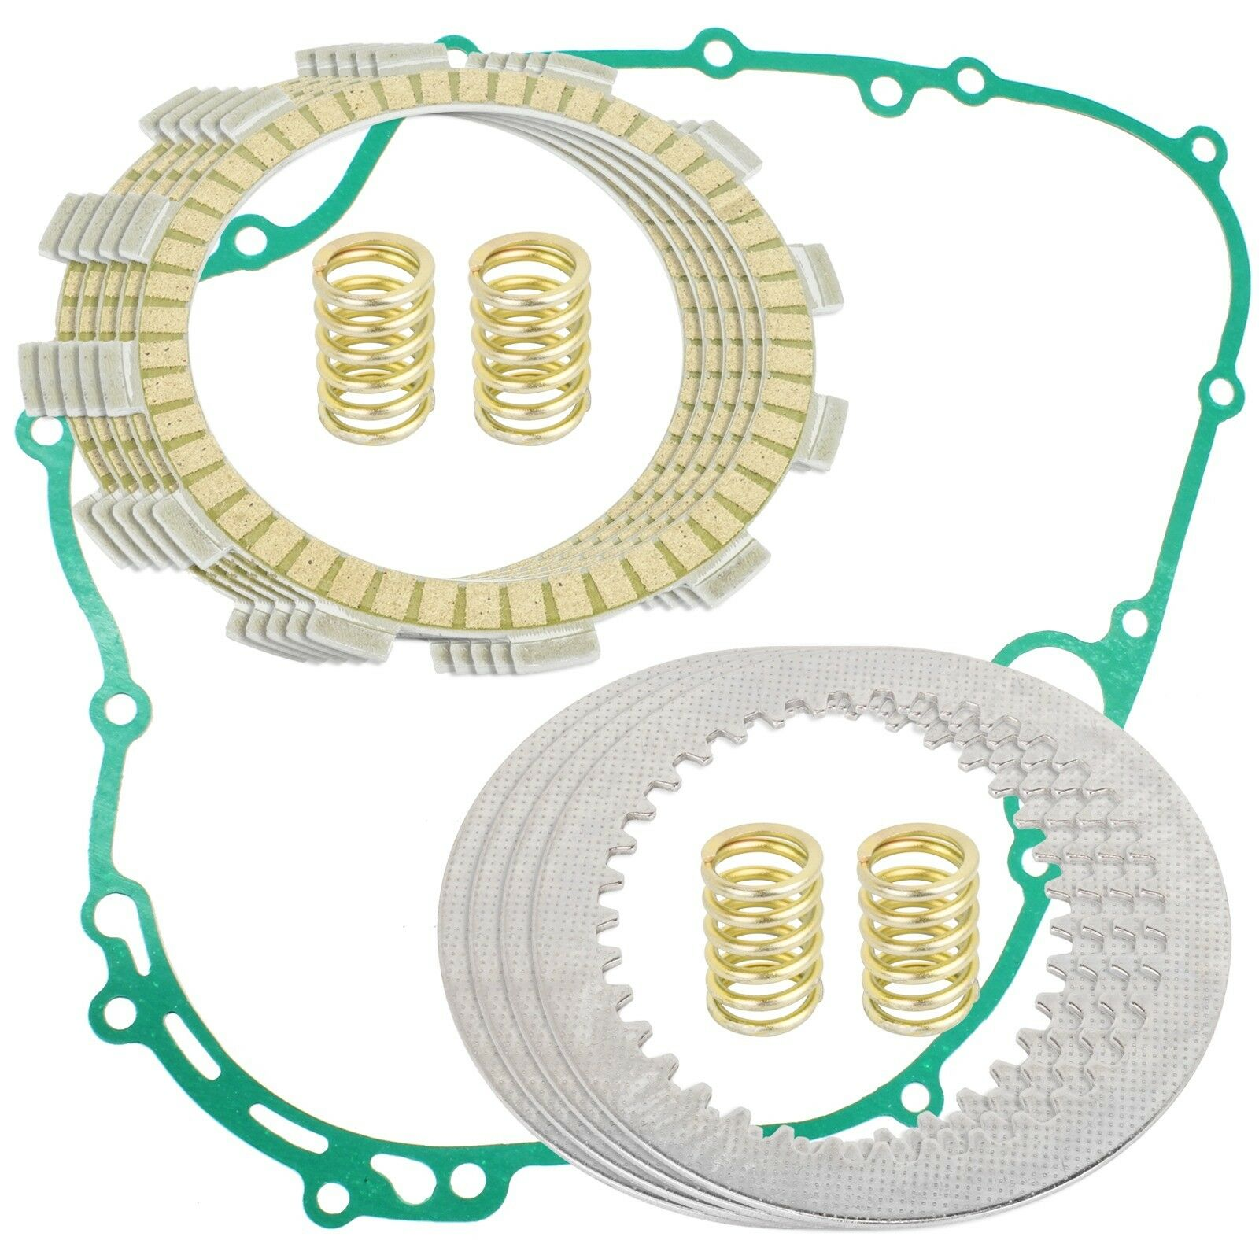 | 离合器摩擦片和垫圈套件 Lakota 300 KEF300 1995-2003 Bayou 300 KLF300 1986-2004 | 50
 | 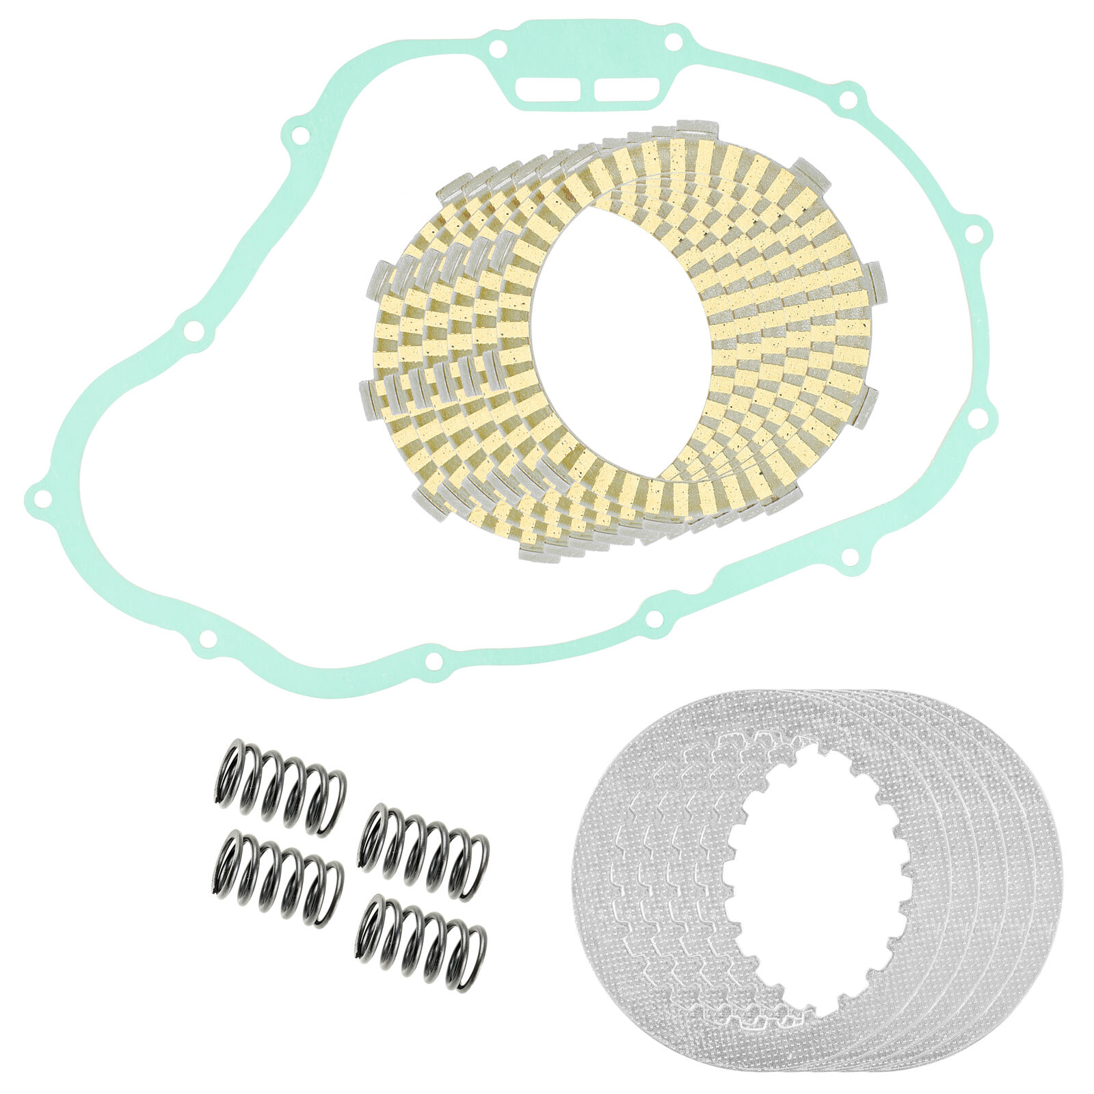 | 离合器摩擦钢板套件 TRX300FW FourTrax 300 4x4 1988 - 2000 TRX350D FourTrax Foreman 350 1987-89 TRX350 FourTrax 350 4x4 1986 1987 TRX300 FourTrax 300 2x4 1988 - 2000 | 30
 | 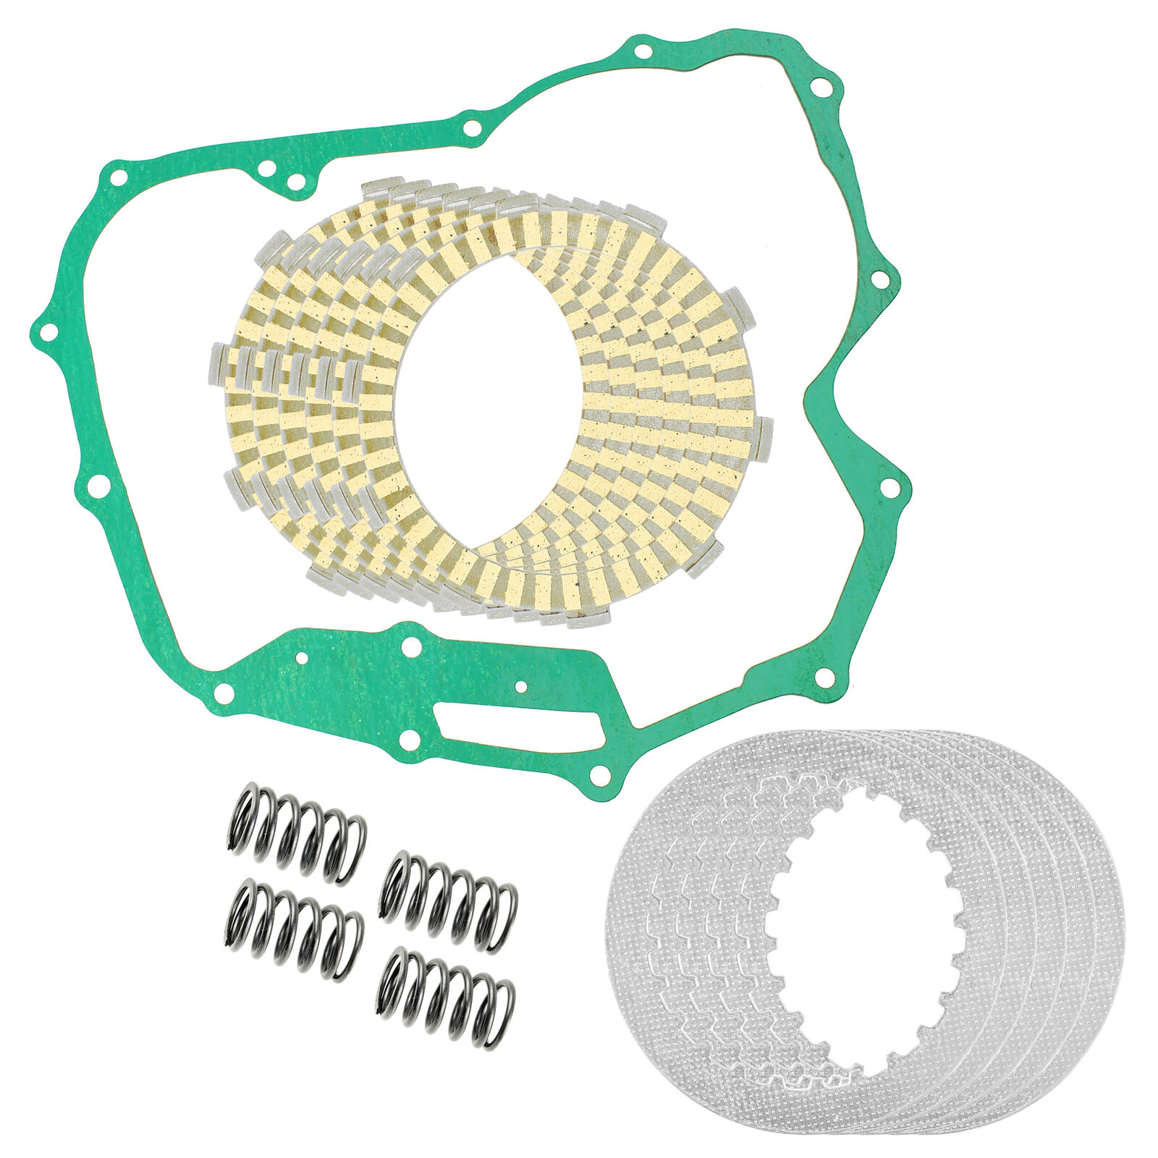 | 离合器摩擦钢板套件 TRX450S Foreman 450 4x4 S 1998 - 2001 TRX450FE TRX450FM Foreman 450 4x4 S 2002-2004 | 30
 | 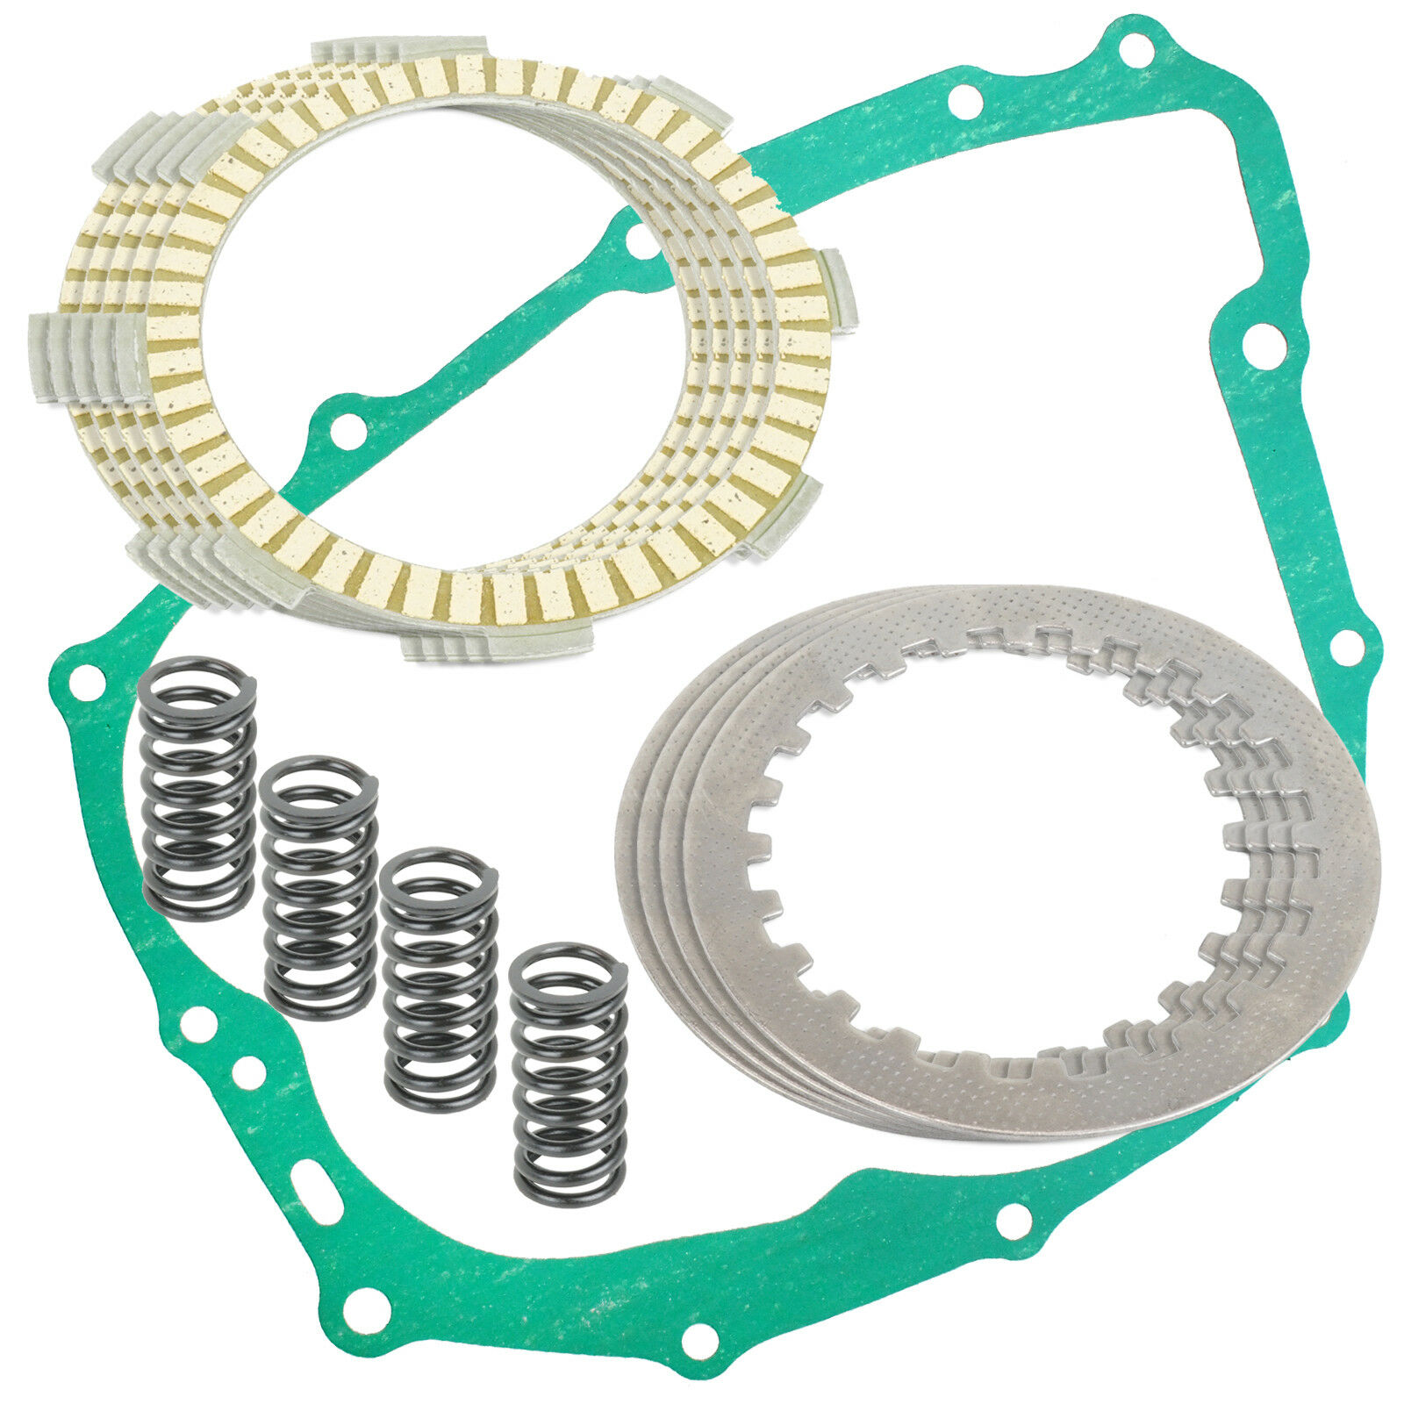 | 离合器摩擦片和垫圈套件 XR200 XR200R 1980-2002 | 30

